Document
1. 문서 정보

· 문서 버전: v1.0
· 작성일: 2026-10-01
· 작성자: 기획팀
· 문서 상태: 검토 중

작성 기준: 회의에서 합의된 내용과 미확정·상충 내용을 구분했습니다. 공수는 회의에서 확정된 값이 아니므로 기능별 개발 공수 추정치로 표시했으며, 담당자는 실명이 지정되지 않아 역할 기준으로 작성했습니다.

변경 이력

버전 | 날짜 | 변경 내용 | 작성자
v1.0 | 2026-10-01 | 회의 내용을 바탕으로 MVP 기능 목록 및 상세 명세 초안 작성 | 기획팀

2. 기능 개요

항목 | 내용
총 기능 수 | 16개
우선순위 분류 | P0(필수): 12개, P1(중요): 4개, P2(선택): 0개
총 예상 공수 | 98인일, 약 4.9인월
개발 기간 | 8주 목표, 스토어 심사 변수를 고려한 9주 차 완충
담당 팀 | 앱 프론트엔드, 백엔드, 디자인, 기획·QA
개발 전제 | iOS·안드로이드 공통 앱, React Native 사용 방향. 개발 지원 인력 배정은 확인 필요
공수 산정 기준 | 개발 역할별 합산 공수 추정. 디자인, 기획, 법무·보안 검토 및 외부 업체 협의 공수는 별도 산정 필요

우선순위 정의

· P0(필수): 식사 기록, 기록 확인, 기본 주간 리포트와 개인정보·삭제 흐름 등 MVP의 핵심 이용 경험에 필요한 기능
· P1(중요): 사용성 또는 운영 안정성을 높이지만, 일정 압박 시 범위·구현 수준을 조정할 수 있는 기능
· P2(선택): 이번 기능 목록에서는 확정된 P2 기능을 두지 않음. 미확정 기능은 P2로 확정하지 않고 별도 확인 항목으로 관리

기능 분포

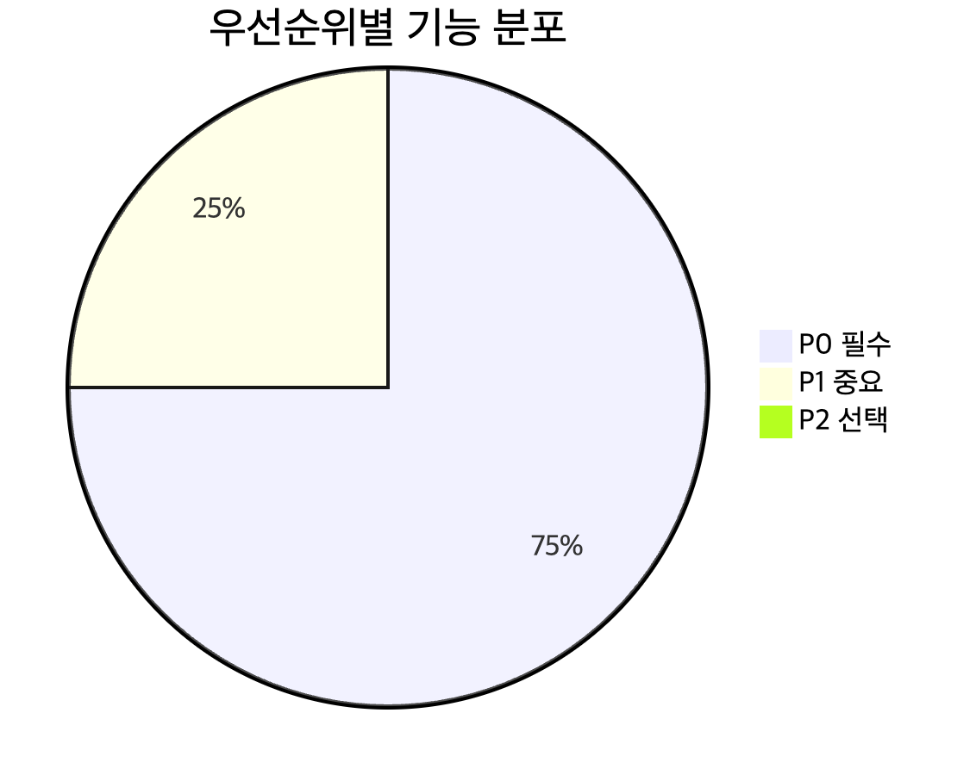

3. 기능 목록

3.1 기능 요약

기능 ID | 기능명 | 우선순위 | 개발 공수 추정 | 담당 역할 | 선행 기능 | 목표 일정 | 위험도
F-001 | 가입·로그인 및 계정 연결 | P0 | 8인일 | 앱 프론트엔드, 백엔드, 디자인 | 데이터 구조 초안 | 1~3주 차 | 높음
F-002 | 온보딩·선택적 목표 설정 | P0 | 4인일 | 앱 프론트엔드, 디자인, 백엔드 | F-001, F-009 | 1~3주 차 | 높음
F-003 | 오늘 홈·날짜별 기록 조회 | P0 | 5인일 | 앱 프론트엔드, 백엔드, 디자인 | F-006, F-009 | 2~4주 차 | 중간
F-004 | 음식 검색·검색 결과 제공 | P0 | 8인일 | 앱 프론트엔드, 백엔드, 디자인 | F-009, 식품 데이터 공급처 결정 | 1~5주 차 | 높음
F-005 | 직접 음식 입력·개인 음식 관리 | P0 | 4인일 | 앱 프론트엔드, 백엔드, 디자인 | F-009 | 3~5주 차 | 중간
F-006 | 식사 기록 생성·편집·삭제 | P0 | 8인일 | 앱 프론트엔드, 백엔드, 디자인 | F-004, F-005, F-009 | 3~5주 차 | 높음
F-007 | 최근 기록·즐겨찾기 | P0 | 4인일 | 앱 프론트엔드, 백엔드, 디자인 | F-005, F-006, F-009 | 4~5주 차 | 중간
F-008 | 주간 리포트 | P0 | 8인일 | 앱 프론트엔드, 백엔드, 디자인 | F-006, F-009 | 5~6주 차 | 높음
F-009 | 기록·음식·목표 데이터 기반 구조 | P0 | 8인일 | 백엔드, 앱 프론트엔드 | 로그인 방식 검토, 식품 API 조사 | 1~3주 차 | 높음
F-010 | 선택형 기록 알림·푸시 설정 | P0 | 6인일 | 앱 프론트엔드, 백엔드, 디자인 | F-001, F-011 | 4~6주 차 | 중간
F-011 | 약관·동의·개인정보 설정 | P0 | 6인일 | 앱 프론트엔드, 백엔드, 디자인, 기획 | 개인정보 흐름 검토 | 1~6주 차 | 높음
F-012 | 계정 삭제·기록 삭제 요청 | P0 | 7인일 | 앱 프론트엔드, 백엔드, 디자인 | F-001, F-009, F-011 | 4~6주 차 | 높음
F-013 | 선택적 제품 분석·오류 모니터링 | P1 | 4인일 | 앱 프론트엔드, 백엔드 | F-011, 핵심 기능 이벤트 정의 | 4~7주 차 | 중간
F-014 | 저장 실패 방지·임시 보존·백업 복구 | P0 | 5인일 | 앱 프론트엔드, 백엔드 | F-006, F-009 | 3~7주 차 | 높음
F-015 | 식사 사진 한 장 첨부 | P1 | 6인일 | 앱 프론트엔드, 백엔드, 디자인 | F-006, 스토리지·삭제 정책 검토 | 4~6주 차 | 높음
F-016 | QA·접근성·출시 안정화 | P0 | 8인일 | 기획·QA, 앱 프론트엔드, 백엔드, 디자인 | 핵심 기능 통합 | 6~8주 차 | 높음

기능 수 산정 기준: 기능별로 독립적인 개발·검증 단위를 부여해 16개로 정의했습니다. 이는 회의에서 기능 수를 확정한 것이 아니라, 요구사항 추적과 일정 관리를 위한 문서상 분류입니다.

3.2 기능별 상세 명세

F-001: 가입·로그인 및 계정 연결

항목 | 내용
설명 | 사용자가 인증 후 개인 기록을 이용할 수 있도록 계정을 생성·인증하고, 계정별 데이터를 분리합니다.
우선순위 | P0 (필수)
상태 | 로그인 방식 미확정. 이메일·Apple·Google을 우선 검토하며, 게스트 방식과 계정 병합 여부도 확인 필요
공수 | 총 8인일 추정: 백엔드 4인일, 앱 프론트엔드 3인일, 디자인 1인일
담당자 | 백엔드 담당, 앱 프론트엔드 담당, 디자이너
의존성 | F-009 데이터 구조
목표 일정 | 1~3주 차. 인증 제공자 범위는 다음 주 화요일까지 동결 목표
위험도 | 높음. 제공자별 구현·계정 연결·탈퇴 처리 및 iOS 심사 조건 확인 필요

요구사항

· 이메일·Apple·Google 인증을 우선 검토합니다. 카카오 로그인은 1차 우선순위에서 제외하는 방향이나, 최종 제공자 범위는 미확정입니다.
· 게스트 시작 여부, 게스트 데이터 저장 위치, 앱 삭제 시 처리, 이후 계정 연결·병합 방식을 확정해야 합니다.
· 원문 비밀번호를 저장하지 않습니다. 인증 제공자 또는 안전한 인증 구조를 사용합니다.
· 사용자 계정과 식사 기록은 사용자별로 분리합니다.
· 인증 방식 결정이 지연될 경우 로그인 제공자 수나 게스트 범위를 조정하는 대안을 검토합니다.

완료 기준

· 사용자가 선택된 인증 방식으로 가입 또는 로그인할 수 있습니다.
· 인증 실패 시 앱 내에서 재시도하거나 문의 경로를 찾을 수 있습니다.
· 서로 다른 사용자의 음식·기록 데이터가 섞이지 않습니다.
· 가입·인증 제공자 범위가 확정되기 전까지 해당 범위는 개발 확정 요구사항으로 간주하지 않습니다.

F-002: 온보딩·선택적 목표 설정

항목 | 내용
설명 | 앱의 기록 방식을 안내하고, 사용자가 목표 없이 시작하거나 선택적으로 목표 설정 흐름을 이용할 수 있게 합니다.
우선순위 | P0 (필수)
공수 | 총 4인일 추정: 앱 프론트엔드 2인일, 디자인 2인일
담당자 | 앱 프론트엔드 담당, 디자이너, 기획 담당
의존성 | F-001, F-009
목표 일정 | 1~3주 차
위험도 | 높음. 자동 목표 산출 및 직접 입력의 안전 기준 미확정

요구사항

· 목표 유형 선택 화면은 ‘식사 습관 확인’, ‘체중 목표 설정’, ‘목표 없이 기록’의 선택지를 유사한 위계로 제공합니다.
· 키·체중·나이·성별 등 신체 정보 입력은 앱 시작의 필수 조건으로 두지 않습니다.
· 자동 권장 칼로리는 전문가 검토 및 안전 기준 확인 전에는 임의의 수치로 노출하지 않습니다.
· 목표가 없어도 음식 검색, 기록, 기록 기반 리포트를 이용할 수 있습니다.
· 목표 수치 입력 가능 여부와 위험하게 낮은 목표를 차단할 기준은 미정이며, 확인 후 범위를 확정합니다.
· 목표 화면과 리포트의 건강 관련 문구는 전문가 의견 확인 전까지 변경 가능 상태로 관리합니다.

완료 기준

· 사용자가 목표 설정을 건너뛰고 기록 기능으로 이동할 수 있습니다.
· 목표 미설정 상태에서 칼로리 목표 게이지나 목표 비교가 노출되지 않습니다.
· 신체 정보를 입력받는 경우 수집 이유를 안내하고 수정·삭제가 가능해야 합니다.

F-003: 오늘 홈·날짜별 기록 조회

항목 | 내용
설명 | 사용자가 오늘의 기록 상태와 식사별 기록 항목을 확인하고, 기록을 시작하거나 과거 기록을 조회할 수 있게 합니다.
우선순위 | P0 (필수)
공수 | 총 5인일 추정: 앱 프론트엔드 3인일, 백엔드 1인일, 디자인 1인일
담당자 | 앱 프론트엔드 담당, 백엔드 담당, 디자이너
의존성 | F-006, F-009
목표 일정 | 2~4주 차
위험도 | 중간. 날짜 변경·현지 날짜 처리와 홈 집계 규칙에 영향

요구사항

· 홈은 기록하기와 오늘의 기록 상태를 우선 노출하고, 칼로리·영양 정보는 보조로 제공합니다.
· 목표가 없는 사용자에게 칼로리 게이지를 표시하지 않습니다.
· 식사 구분은 아침·점심·저녁·간식 네 가지로 고정합니다.
· 각 식사 구분 아래 음식 항목과 해당 구분의 합계를 표시합니다.
· 과거 날짜 조회 및 기록은 허용합니다. 날짜 탐색 화면의 최근 7일 제한 여부와 오래된 날짜 선택 방식은 최종 화면 정책 확인이 필요합니다.
· 미래 날짜 기록은 허용하지 않는 방향으로 설계합니다.
· 날짜 변경 후 앱으로 돌아오거나 날짜가 바뀐 경우 화면 데이터를 다시 불러옵니다.
· 기록이 없는 날짜는 0칼로리로 오해되지 않도록 빈 상태로 표시합니다.

F-004: 음식 검색·검색 결과 제공

항목 | 내용
설명 | 외부 식품 데이터 또는 내부 데이터에서 음식을 검색하고, 결과가 없어도 직접 입력이나 최근 기록으로 기록을 이어가게 합니다.
우선순위 | P0 (필수)
공수 | 총 8인일 추정: 백엔드 4인일, 앱 프론트엔드 3인일, 디자인 1인일
담당자 | 백엔드 담당, 앱 프론트엔드 담당, 디자이너
의존성 | F-009, 식품 데이터 공급처·계약 조건 확인
목표 일정 | 1~5주 차. 1주 차 금요일까지 샘플·계약 조건 확인 목표, 2주 차 화요일까지 공급처 미정이면 일정 위험으로 상향
위험도 | 높음. 국내 음식·브랜드 커버리지, 라이선스, 비용, 검색어 처리 조건이 미확정

요구사항

· 음식명 검색은 한 글자 입력도 허용하는 방향으로 진행합니다. 입력 후 약 350밀리초 대기하는 검색 지연 적용은 제안 상태이며, 공급자 호출 제한 및 캐시 조건 확인이 필요합니다.
· 최근 음식과 캐시 결과를 활용할 수 있도록 설계합니다.
· 검색어는 외부 공급자에게 전달될 수 있으므로 공급자의 보관·처리 조건 및 개인정보 고지 내용을 출시 전에 확인합니다.
· 외부 식품 API에는 검색어만 전달하고 사용자 식별 정보, 기록 날짜, 식사 기록은 전달하지 않습니다.
· 검색 결과는 내부 표준 모델로 변환하고, 앱이 외부 공급자 응답 형식에 직접 종속되지 않도록 합니다.
· 공백 정규화와 자주 쓰는 동의어 20~30개 매핑을 검토합니다.
· 검색 결과에는 음식명, 제공량, 확인 가능한 영양 정보와 출처를 표시합니다. 제공량이나 출처가 없으면 임의의 기본 단위를 만들지 않습니다.
· 결과 없음과 API 오류를 서로 다른 상태로 표현합니다.
· 결과가 없거나 검색 요청이 실패해도 직접 입력으로 이동할 수 있어야 하며, 유사하다는 이유만으로 결과를 자동 선택하지 않습니다.
· 대표 메뉴 50개와 브랜드 상품 20개 검색 시험 자료를 마련하고, 미발견·오매칭·검색 정확도를 확인합니다.

F-005: 직접 음식 입력·개인 음식 관리

항목 | 내용
설명 | 검색 결과가 없거나 영양 정보를 모르는 경우에도 음식명을 기록하고, 입력한 음식이 다른 사용자에게 노출되지 않도록 합니다.
우선순위 | P0 (필수)
공수 | 총 4인일 추정: 앱 프론트엔드 2인일, 백엔드 1인일, 디자인 1인일
담당자 | 앱 프론트엔드 담당, 백엔드 담당, 디자이너
의존성 | F-009
목표 일정 | 3~5주 차
위험도 | 중간. 입력 음식의 공용·개인 노출 구분과 영양값 결측 처리 필요

요구사항

· 음식명은 필수로 받고, 칼로리·탄수화물·단백질·지방은 선택 입력으로 처리합니다.
· 영양 정보를 모르는 음식도 저장할 수 있어야 합니다.
· 값이 실제 0인 상태와 값이 입력되지 않은 상태를 구분합니다.
· 직접 입력 음식의 영양 정보가 없는 경우 해당 영양소 합계 계산에서 제외합니다. 기록 자체는 유지합니다.
· 기록에 일부 영양 정보가 포함되지 않았음을 리포트에서 안내합니다.
· 개인 입력 음식은 기본적으로 해당 사용자에게만 표시합니다.
· 공용 음식 데이터로 전환하려면 별도의 동의 절차가 필요합니다.
· 음식 입력 메모는 MVP에서 제외합니다.

F-006: 식사 기록 생성·편집·삭제

항목 | 내용
설명 | 음식 항목을 식사 구분과 날짜에 기록하고, 기록 당시의 음식명·양·영양값을 보존하며 수정·삭제할 수 있게 합니다.
우선순위 | P0 (필수)
공수 | 총 8인일 추정: 백엔드 4인일, 앱 프론트엔드 3인일, 디자인 1인일
담당자 | 백엔드 담당, 앱 프론트엔드 담당, 디자이너
의존성 | F-004, F-005, F-009
목표 일정 | 3~5주 차
위험도 | 높음. 중복 저장, 날짜 처리, 영양값 스냅샷, 네트워크 실패 대응 필요

요구사항

· 한 식사 구분에 여러 음식 항목을 추가할 수 있습니다.
· 항목은 추가할 때마다 저장합니다. 별도의 시간대별 식사 묶음은 MVP에서 사용하지 않습니다.
· 같은 날짜와 식사 구분의 항목을 묶어 합산해 보여줍니다.
· 식사 구분은 아침·점심·저녁·간식으로 고정하며, 시간에 따른 구분은 추천에만 사용합니다. 사용자는 저장 전에 변경할 수 있어야 합니다.
· 기록 추가 시 현재 사용자 날짜를 기본값으로 사용하고, 과거 날짜 입력을 허용합니다. 미래 날짜 입력은 막는 방향입니다.
· 기록 생성 시각과 실제 섭취 날짜를 분리합니다. 리포트는 섭취 날짜 기준으로 집계합니다.
· 음식명과 영양값은 기록 시점의 스냅샷으로 보존합니다. 외부 음식 데이터 변경으로 과거 기록이나 리포트가 자동 변경되지 않아야 합니다.
· 검색 데이터에 기준 제공량이 있으면 표시하고 양을 배수로 조절합니다. 직접 입력 음식은 1회분을 기본으로 합니다.
· 그램 환산과 자유 형식 단위 입력은 MVP에서 제외합니다.
· 기록 수정과 개별 삭제를 지원합니다. 계정을 유지한 채 기록 전체를 초기화하는 기능은 필수 범위에서 제외합니다.
· 식사 기록은 사진 업로드 여부와 독립적으로 저장되어야 합니다.

F-007: 최근 기록·즐겨찾기

항목 | 내용
설명 | 최근 기록 또는 즐겨찾기한 음식을 다시 선택해 반복 입력 부담을 낮춥니다.
우선순위 | P0 (필수)
공수 | 총 4인일 추정: 앱 프론트엔드 2인일, 백엔드 1인일, 디자인 1인일
...

